Sheet1
基本类型
品牌： | EmersongearS | 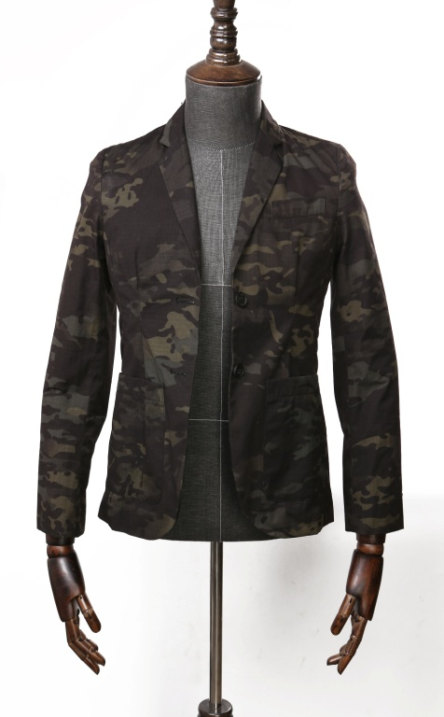 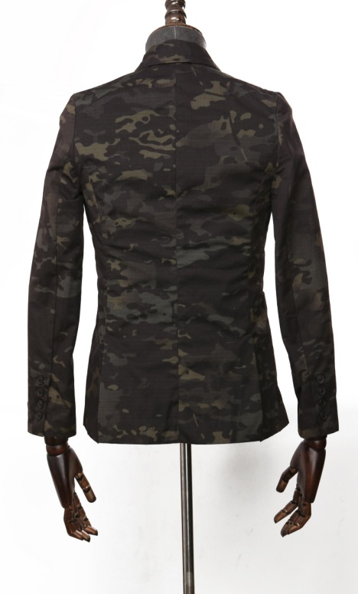
品名: | EmersongearS 男款迷彩绅士西装
款号: | EMS9466
主料（成分）: | NC50/50进口珠帆格RIPSTOP(Nylon)
颜色: | MCBK
尺寸: | S/M/L/XL/2XL
功能: | 防溅水 / 耐磨 / 防风 / 防刮
场景（选填）: | 潮流 / 户外 / 战术 / 街头 / 城市 / 商旅 / 通勤 / 造型
包装 | 透明塑料袋
毛重 | 0.532kg
净重 | 0.501kg
尺寸表（cm）：
成品部位尺寸表(单位：英寸/厘米)
尺码 名称 部位 | S | S | M | M | L | L | XL | XL | XXL | XXL
 | 英寸 | 厘米 | 英寸 | 厘米 | 英寸 | 厘米 | 英寸 | 厘米 | 英寸 | 厘米
衣长（后中） | 24.75 | 62.865 | 26.75 | 67.945 | 28.75 | 73.025 | 30.75 | 78.105 | 32.75 | 83.185
领围（全围） | 12.75 | 32.385 | 13.5 | 34.29 | 14.25 | 36.195 | 15 | 38.1 | 15.75 | 40.005
肩宽 | 16.75 | 42.545 | 17.25 | 43.815 | 17.75 | 45.085 | 18.25 | 46.355 | 18.75 | 47.625
胸围（全围） | 38 | 96.52 | 40 | 101.6 | 42 | 106.68 | 44 | 111.76 | 46 | 116.84
脚围（全围） | 40 | 101.6 | 42 | 106.68 | 44 | 111.76 | 46 | 116.84 | 48 | 121.92
袖长 | 24.75 | 62.865 | 25.25 | 64.135 | 25.75 | 65.405 | 26.25 | 66.675 | 26.75 | 67.945
袖口（全围） | 9.5 | 24.13 | 10 | 25.4 | 10.5 | 26.67 | 11 | 27.94 | 11.5 | 29.21
身高(单位：CM) | 166-170 |  | 171-175 |  | 171-175 |  | 176-180 |  | 181-185
体重（单位:kg) | 56-60 |  | 61-65 |  | 66-70 |  | 71-75 |  | 76-80
关键字
军规面料：产品采用军规标准材料制作，具有防前溅水，抗油污，耐磨的特性。

产品文案
EmersongearS 男款迷彩绅士西装产品采用军规标准材料制作，具有防前溅水，抗油污，耐磨的特性，具有行业特色，低调不失细节。

